68 Wahrscheinlichkeitsrechnung
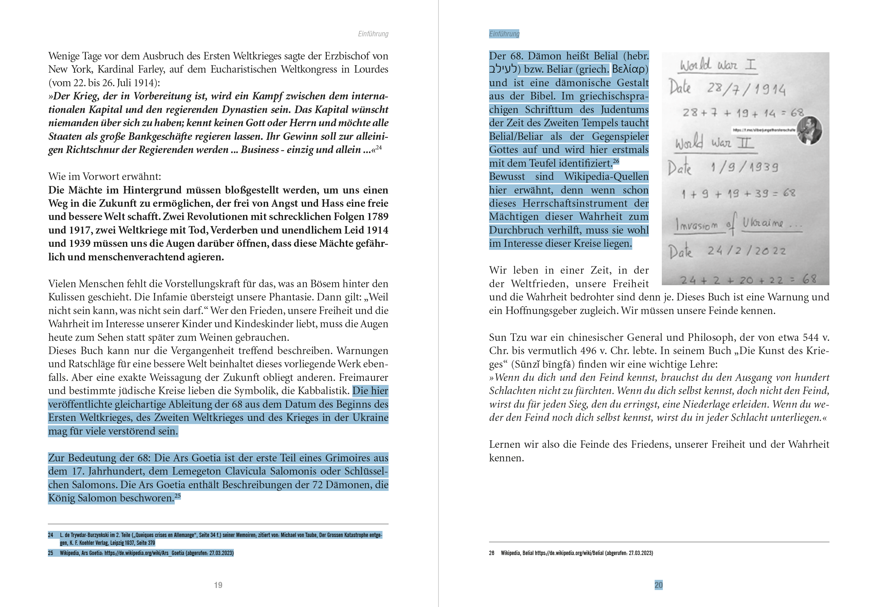
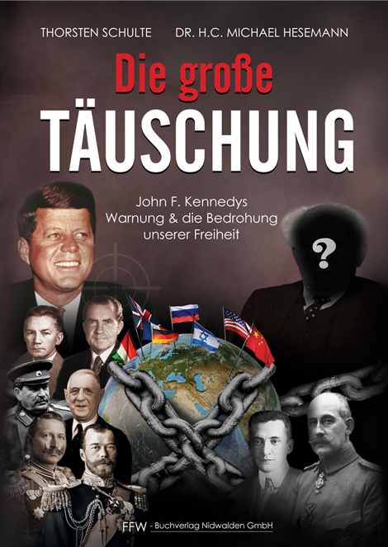

Seite 19 und 20 aus "Die große Täuschung":

Telegram-Kanal: Siberjunge Thorsten Schulte Offiziell
https://t.me/silberjungethorstenschulte

Die Wahrscheinlichkeit, dass die Kombination 68 so bei beim Beginn des 1. Weltkrieges und des 2. Weltkrieges auftritt, beträgt:
0.054043910677 | Prozent | (nur 0,05 %)
Die Wahrscheinlichkeit, dass die Kombination 68 so bei allen drei Daten (wobei wir nicht wissen, ob der 3. Weltkrieg wirklich am 24.2.2022 begonnen hat) auftritt, beträgt:
0.0017767861045 | Prozent | (nur 0,002 %)

 |  |  |  | Häufigkeit der 68 in 1914: |  | 8 | 8 |  |  |  |  |  | Häufigkeit der 68 in 1939: |  |  | 9 |  |  |  |  |  | Häufigkeit der 68 in 2022: |  |  | 12
 | Tag | Monat |  |  |  |  | 2.19 | % |  | Tag | Monat |  |  |  |  | 2.47 | % |  | Tag | Monat |  |  |  |  | 3.29 | %

1914-01-01 | 1 | 1 | 1914 | 19 | 14 | 35 | 35 |  | 1939-01-01 | 1 | 1 | 1939 | 19 | 39 | 60 | 60 |  | 2022-01-01 | 1 | 1 | 2022 | 20 | 22 | 44 | 44
1914-01-02 | 2 | 1 | 1914 | 19 | 14 | 36 | 36 |  | 1939-01-02 | 2 | 1 | 1939 | 19 | 39 | 61 | 61 |  | 2022-01-02 | 2 | 1 | 2022 | 20 | 22 | 45 | 45
1914-01-03 | 3 | 1 | 1914 | 19 | 14 | 37 | 37 |  | 1939-01-03 | 3 | 1 | 1939 | 19 | 39 | 62 | 62 |  | 2022-01-03 | 3 | 1 | 2022 | 20 | 22 | 46 | 46
1914-01-04 | 4 | 1 | 1914 | 19 | 14 | 38 | 38 |  | 1939-01-04 | 4 | 1 | 1939 | 19 | 39 | 63 | 63 |  | 2022-01-04 | 4 | 1 | 2022 | 20 | 22 | 47 | 47
1914-01-05 | 5 | 1 | 1914 | 19 | 14 | 39 | 39 |  | 1939-01-05 | 5 | 1 | 1939 | 19 | 39 | 64 | 64 |  | 2022-01-05 | 5 | 1 | 2022 | 20 | 22 | 48 | 48
1914-01-06 | 6 | 1 | 1914 | 19 | 14 | 40 | 40 |  | 1939-01-06 | 6 | 1 | 1939 | 19 | 39 | 65 | 65 |  | 2022-01-06 | 6 | 1 | 2022 | 20 | 22 | 49 | 49
1914-01-07 | 7 | 1 | 1914 | 19 | 14 | 41 | 41 |  | 1939-01-07 | 7 | 1 | 1939 | 19 | 39 | 66 | 66 |  | 2022-01-07 | 7 | 1 | 2022 | 20 | 22 | 50 | 50
1914-01-08 | 8 | 1 | 1914 | 19 | 14 | 42 | 42 |  | 1939-01-08 | 8 | 1 | 1939 | 19 | 39 | 67 | 67 |  | 2022-01-08 | 8 | 1 | 2022 | 20 | 22 | 51 | 51
1914-01-09 | 9 | 1 | 1914 | 19 | 14 | 43 | 43 |  | 1939-01-09 | 9 | 1 | 1939 | 19 | 39 | 68 | 68 |  | 2022-01-09 | 9 | 1 | 2022 | 20 | 22 | 52 | 52
1914-01-10 | 10 | 1 | 1914 | 19 | 14 | 44 | 44 |  | 1939-01-10 | 10 | 1 | 1939 | 19 | 39 | 69 | 69 |  | 2022-01-10 | 10 | 1 | 2022 | 20 | 22 | 53 | 53
1914-01-11 | 11 | 1 | 1914 | 19 | 14 | 45 | 45 |  | 1939-01-11 | 11 | 1 | 1939 | 19 | 39 | 70 | 70 |  | 2022-01-11 | 11 | 1 | 2022 | 20 | 22 | 54 | 54
1914-01-12 | 12 | 1 | 1914 | 19 | 14 | 46 | 46 |  | 1939-01-12 | 12 | 1 | 1939 | 19 | 39 | 71 | 71 |  | 2022-01-12 | 12 | 1 | 2022 | 20 | 22 | 55 | 55
1914-01-13 | 13 | 1 | 1914 | 19 | 14 | 47 | 47 |  | 1939-01-13 | 13 | 1 | 1939 | 19 | 39 | 72 | 72 |  | 2022-01-13 | 13 | 1 | 2022 | 20 | 22 | 56 | 56
1914-01-14 | 14 | 1 | 1914 | 19 | 14 | 48 | 48 |  | 1939-01-14 | 14 | 1 | 1939 | 19 | 39 | 73 | 73 |  | 2022-01-14 | 14 | 1 | 2022 | 20 | 22 | 57 | 57
1914-01-15 | 15 | 1 | 1914 | 19 | 14 | 49 | 49 |  | 1939-01-15 | 15 | 1 | 1939 | 19 | 39 | 74 | 74 |  | 2022-01-15 | 15 | 1 | 2022 | 20 | 22 | 58 | 58
1914-01-16 | 16 | 1 | 1914 | 19 | 14 | 50 | 50 |  | 1939-01-16 | 16 | 1 | 1939 | 19 | 39 | 75 | 75 |  | 2022-01-16 | 16 | 1 | 2022 | 20 | 22 | 59 | 59
1914-01-17 | 17 | 1 | 1914 | 19 | 14 | 51 | 51 |  | 1939-01-17 | 17 | 1 | 1939 | 19 | 39 | 76 | 76 |  | 2022-01-17 | 17 | 1 | 2022 | 20 | 22 | 60 | 60
1914-01-18 | 18 | 1 | 1914 | 19 | 14 | 52 | 52 |  | 1939-01-18 | 18 | 1 | 1939 | 19 | 39 | 77 | 77 |  | 2022-01-18 | 18 | 1 | 2022 | 20 | 22 | 61 | 61
1914-01-19 | 19 | 1 | 1914 | 19 | 14 | 53 | 53 |  | 1939-01-19 | 19 | 1 | 1939 | 19 | 39 | 78 | 78 |  | 2022-01-19 | 19 | 1 | 2022 | 20 | 22 | 62 | 62
1914-01-20 | 20 | 1 | 1914 | 19 | 14 | 54 | 54 |  | 1939-01-20 | 20 | 1 | 1939 | 19 | 39 | 79 | 79 |  | 2022-01-20 | 20 | 1 | 2022 | 20 | 22 | 63 | 63
1914-01-21 | 21 | 1 | 1914 | 19 | 14 | 55 | 55 |  | 1939-01-21 | 21 | 1 | 1939 | 19 | 39 | 80 | 80 |  | 2022-01-21 | 21 | 1 | 2022 | 20 | 22 | 64 | 64
1914-01-22 | 22 | 1 | 1914 | 19 | 14 | 56 | 56 |  | 1939-01-22 | 22 | 1 | 1939 | 19 | 39 | 81 | 81 |  | 2022-01-22 | 22 | 1 | 2022 | 20 | 22 | 65 | 65
1914-01-23 | 23 | 1 | 1914 | 19 | 14 | 57 | 57 |  | 1939-01-23 | 23 | 1 | 1939 | 19 | 39 | 82 | 82 |  | 2022-01-23 | 23 | 1 | 2022 | 20 | 22 | 66 | 66
1914-01-24 | 24 | 1 | 1914 | 19 | 14 | 58 | 58 |  | 1939-01-24 | 24 | 1 | 1939 | 19 | 39 | 83 | 83 |  | 2022-01-24 | 24 | 1 | 2022 | 20 | 22 | 67 | 67
1914-01-25 | 25 | 1 | 1914 | 19 | 14 | 59 | 59 |  | 1939-01-25 | 25 | 1 | 1939 | 19 | 39 | 84 | 84 |  | 2022-01-25 | 25 | 1 | 2022 | 20 | 22 | 68 | 68
1914-01-26 | 26 | 1 | 1914 | 19 | 14 | 60 | 60 |  | 1939-01-26 | 26 | 1 | 1939 | 19 | 39 | 85 | 85 |  | 2022-01-26 | 26 | 1 | 2022 | 20 | 22 | 69 | 69
1914-01-27 | 27 | 1 | 1914 | 19 | 14 | 61 | 61 |  | 1939-01-27 | 27 | 1 | 1939 | 19 | 39 | 86 | 86 |  | 2022-01-27 | 27 | 1 | 2022 | 20 | 22 | 70 | 70
1914-01-28 | 28 | 1 | 1914 | 19 | 14 | 62 | 62 |  | 1939-01-28 | 28 | 1 | 1939 | 19 | 39 | 87 | 87 |  | 2022-01-28 | 28 | 1 | 2022 | 20 | 22 | 71 | 71
1914-01-29 | 29 | 1 | 1914 | 19 | 14 | 63 | 63 |  | 1939-01-29 | 29 | 1 | 1939 | 19 | 39 | 88 | 88 |  | 2022-01-29 | 29 | 1 | 2022 | 20 | 22 | 72 | 72
1914-01-30 | 30 | 1 | 1914 | 19 | 14 | 64 | 64 |  | 1939-01-30 | 30 | 1 | 1939 | 19 | 39 | 89 | 89 |  | 2022-01-30 | 30 | 1 | 2022 | 20 | 22 | 73 | 73
1914-01-31 | 31 | 1 | 1914 | 19 | 14 | 65 | 65 |  | 1939-01-31 | 31 | 1 | 1939 | 19 | 39 | 90 | 90 |  | 2022-01-31 | 31 | 1 | 2022 | 20 | 22 | 74 | 74
1914-02-01 | 1 | 2 | 1914 | 19 | 14 | 36 | 36 |  | 1939-02-01 | 1 | 2 | 1939 | 19 | 39 | 61 | 61 |  | 2022-02-01 | 1 | 2 | 2022 | 20 | 22 | 45 | 45
1914-02-02 | 2 | 2 | 1914 | 19 | 14 | 37 | 37 |  | 1939-02-02 | 2 | 2 | 1939 | 19 | 39 | 62 | 62 |  | 2022-02-02 | 2 | 2 | 2022 | 20 | 22 | 46 | 46
1914-02-03 | 3 | 2 | 1914 | 19 | 14 | 38 | 38 |  | 1939-02-03 | 3 | 2 | 1939 | 19 | 39 | 63 | 63 |  | 2022-02-03 | 3 | 2 | 2022 | 20 | 22 | 47 | 47
1914-02-04 | 4 | 2 | 1914 | 19 | 14 | 39 | 39 |  | 1939-02-04 | 4 | 2 | 1939 | 19 | 39 | 64 | 64 |  | 2022-02-04 | 4 | 2 | 2022 | 20 | 22 | 48 | 48
1914-02-05 | 5 | 2 | 1914 | 19 | 14 | 40 | 40 |  | 1939-02-05 | 5 | 2 | 1939 | 19 | 39 | 65 | 65 |  | 2022-02-05 | 5 | 2 | 2022 | 20 | 22 | 49 | 49
1914-02-06 | 6 | 2 | 1914 | 19 | 14 | 41 | 41 |  | 1939-02-06 | 6 | 2 | 1939 | 19 | 39 | 66 | 66 |  | 2022-02-06 | 6 | 2 | 2022 | 20 | 22 | 50 | 50
1914-02-07 | 7 | 2 | 1914 | 19 | 14 | 42 | 42 |  | 1939-02-07 | 7 | 2 | 1939 | 19 | 39 | 67 | 67 |  | 2022-02-07 | 7 | 2 | 2022 | 20 | 22 | 51 | 51
1914-02-08 | 8 | 2 | 1914 | 19 | 14 | 43 | 43 |  | 1939-02-08 | 8 | 2 | 1939 | 19 | 39 | 68 | 68 |  | 2022-02-08 | 8 | 2 | 2022 | 20 | 22 | 52 | 52
1914-02-09 | 9 | 2 | 1914 | 19 | 14 | 44 | 44 |  | 1939-02-09 | 9 | 2 | 1939 | 19 | 39 | 69 | 69 |  | 2022-02-09 | 9 | 2 | 2022 | 20 | 22 | 53 | 53
1914-02-10 | 10 | 2 | 1914 | 19 | 14 | 45 | 45 |  | 1939-02-10 | 10 | 2 | 1939 | 19 | 39 | 70 | 70 |  | 2022-02-10 | 10 | 2 | 2022 | 20 | 22 | 54 | 54
1914-02-11 | 11 | 2 | 1914 | 19 | 14 | 46 | 46 |  | 1939-02-11 | 11 | 2 | 1939 | 19 | 39 | 71 | 71 |  | 2022-02-11 | 11 | 2 | 2022 | 20 | 22 | 55 | 55
...

